Model
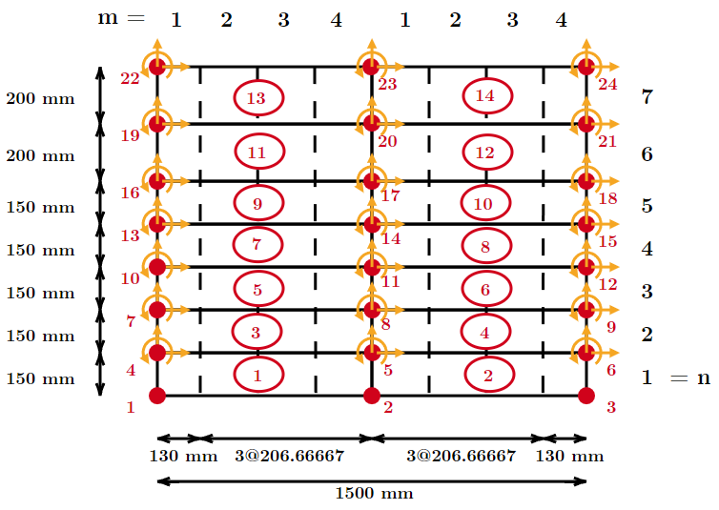
 |  |  |  |  |  |  |  |  | NODOS
 |  |  |  |  |  |  |  |  | ID Nodo | X coord [mm] | X coord [cm] | Y coord [mm] | Y coord [cm]
 |  |  |  |  |  |  |  |  | 1 | 0 | 0 | 0 | 0 |  | Tipo | Steel02
 |  |  |  |  |  |  |  |  | 2 | 750 | 75 | 0 | 0 |  | Resistencia de fluencia | Fy | 584 | MPa
 |  |  |  |  |  |  |  |  | 3 | 1500 | 150 | 0 | 0 |  |  |  | 5956.8 | kgf/cm2
 |  |  |  |  |  |  |  |  | 4 | 0 | 0 | 150 | 15 | 75 |  | Fy_hw | 584 | MPa
 |  |  |  |  |  |  |  |  | 5 | 750 | 75 | 150 | 15 | 225 |  |  | 5956.8 | kgf/cm2
 |  |  |  |  |  |  |  |  | 6 | 1500 | 150 | 150 | 15 | 375 |  | Fy_vw | 584 | MPa
 |  |  |  |  |  |  |  |  | 7 | 0 | 0 | 300 | 30 | 525 |  |  | 5956.8 | kgf/cm2
 |  |  |  |  |  |  |  |  | 8 | 750 | 75 | 300 | 30 | 675 |  | Fy_b | 473 | MPa
 |  |  |  |  |  |  |  |  | 9 | 1500 | 150 | 300 | 30 | 825 |  |  | 4824.6 | kgf/cm2
 |  |  |  |  |  |  |  |  | 10 | 0 | 0 | 450 | 45 | 975 | Módulo de Young | Es | 200000 | MPa
 |  |  |  |  |  |  |  |  | 11 | 750 | 75 | 450 | 45 | 1125 |  |  | 2040000 | kgf/cm2
 |  |  |  |  |  |  |  |  | 12 | 1500 | 150 | 450 | 45 | 1275 | Orientación acero | OrientationEmbeddedSteel | 0
 |  |  |  |  |  |  |  |  | 13 | 0 | 0 | 600 | 60 | 1425 | Inicial value of curvature parameter | R0 | 18
 |  |  |  |  |  |  |  |  | 14 | 750 | 75 | 600 | 60 | 1575 | Curvature degradation parameter | CR1 | 0.9
 |  |  |  |  |  |  |  |  | 15 | 1500 | 150 | 600 | 60 | 1725 |  | CR2 | 0.15
 |  |  |  |  |  |  |  |  | 16 | 0 | 0 | 750 | 75 | 1875 |  | a1 | 0
 |  |  |  |  |  |  |  |  | 17 | 750 | 75 | 750 | 75 | 2025 |  | a2 | 1
 |  |  |  |  |  |  |  |  | 18 | 1500 | 150 | 750 | 75 | 2175 |  | a3 | 0
 |  |  |  |  |  |  |  |  | 19 | 0 | 0 | 950 | 95 | 2325 |  | a4 | 1
 |  |  |  |  |  |  |  |  | 20 | 750 | 75 | 950 | 95 | 2475 | Modelo OpenSees | uniaxialMaterial Concrete02
 |  |  |  |  |  |  |  |  | 21 | 1500 | 150 | 950 | 95 | 2625 | Peak compressive stress | Fc | -29.0 | MPa
 |  |  |  |  |  |  |  |  | 22 | 0 | 0 | 1150 | 115 | 2775 | Strain at peak compressive stress | strainAtFc | -0.0020
 |  |  |  |  |  |  |  |  | 23 | 750 | 75 | 1150 | 115 | 2925 |  | strainAtFc_conf | -0.005
 |  |  |  |  |  |  |  |  | 24 | 1500 | 150 | 1150 | 115 | 3075 | Young's Modulus | E0 = 2*Fc/strainAtFc | 29000 | MPa
 |  |  |  |  |  |  |  |  |  |  |  |  |  |  |  | E0_conf = 2*Fc/strainAtFc_conf | 11600 | Mpa
 |  | Alutura total | hw | 750 | mm |  |  |  | CONECTIVIDAD |  |  |  |  |  | Concrete crushing strength | Fcu | 0 | MPa
 |  | Largo total | lw | 1500 | mm |  |  |  | ID Elemento | ID Nodos |  |  |  |  | Height of the wall element | Lelem | 150 | mm
 |  | Razón de aspecto | hw/lw | 0.5000 | shear-controlled |  |  |  | 1 | 1 | 2 | 5 | 4 |  | Concrete crushing energy | Gfc | 87.6 | N/mm
 |  |  |  |  |  |  |  |  | 2 | 2 | 3 | 6 | 5 |  | Concrete strain at crushing strength | strainAtFcu | -0.041
 |  |  |  |  |  |  |  |  | 3 | 4 | 5 | 8 | 7 |  | Tensile strength of concrete | Fcr = 0,31*(Fc)^(1/2) | 1.67 | MPa
 |  |  |  |  |  |  |  |  | 4 | 5 | 6 | 9 | 8 |  | Strain at tensile strength | strainAtFcr | 0.00008
 |  |  |  |  |  |  |  |  | 5 | 7 | 8 | 11 | 10 |  | Tension softening stiffness | Et = 0,05*E0 | 1450 | Mpa
 |  |  |  |  |  |  |  |  | 6 | 8 | 9 | 12 | 11 |  | Ratio between unloading slope at epscu and initial slope | lambda | 0.1
 |  |  | Uniaxial steel |  | Uniaxial concrete | NDMaterial |  | Section | 7 | 10 | 11 | 14 | 13
 |  |  | [2-9] |  | [10-19] | [20-29] |  | [30-39] | 8 | 11 | 12 | 15 | 14
 |  | Elastic Isotropic | sX (2*n) | sY (n) | conc | SmearedSteel (2*n) | ORAC (n) | RCLayerMembrane | 9 | 13 | 14 | 17 | 16
Pedestal |  | 1 |  |  |  |  |  |  | 10 | 14 | 15 | 18 | 17
Muro | Borde |  | 2 | 3 | 10 | 20 | 21 | 30 | 11 | 16 | 17 | 20 | 19
 | Alma |  | 4 | 5 | 11 | 22 | 23 | 31 | 12 | 17 | 18 | 21 | 20
Viga | Borde |  | 6 | 7 | 12 | 24 | 25 | 32 | 13 | 19 | 20 | 23 | 22
 | Alma |  | 8 | 9 | 13 | 26 | 27 | 33 | 14 | 20 | 21 | 24 | 23

REGULARIZACIÓN DE LA RESPUESTA SEGÚN LARGO DE ROTULA PLASTICA

 | Lp = 2,0tw | 240 | mm

 | NODOS
 | ID Nodo | X coord [mm] | X coord [cm] | Y coord [mm] | Y coord [cm]
 | 1 | 0 | 0 | 0 | 0
 | 2 | 750 | 75 | 0 | 0
 | 3 | 1500 | 150 | 0 | 0
 | 4 | 0 | 0 | 150 | 15
 | 5 | 750 | 75 | 150 | 15
 | 6 | 1500 | 150 | 150 | 15
 | 7 | 0 | 0 | 300 | 30
 | 8 | 750 | 75 | 300 | 30
 | 9 | 1500 | 150 | 300 | 30
 | 10 | 0 | 0 | 450 | 45
 | 11 | 750 | 75 | 450 | 45
 | 12 | 1500 | 150 | 450 | 45
 | 13 | 0 | 0 | 600 | 60
 | 14 | 750 | 75 | 600 | 60
 | 15 | 1500 | 150 | 600 | 60
 | 16 | 0 | 0 | 750 | 75
 | 17 | 750 | 75 | 750 | 75
 | 18 | 1500 | 150 | 750 | 75
 | 19 | 0 | 0 | 950 | 95
 | 20 | 750 | 75 | 950 | 95
 | 21 | 1500 | 150 | 950 | 95
 | 22 | 0 | 0 | 1150 | 115
 | 23 | 750 | 75 | 1150 | 115
 | 24 | 1500 | 150 | 1150 | 115

Drift y Factor de daño
 | Hw [mm] | 750
 | Dincr [mm] | 0.15 | 0.05

 | drift [%] | ∆ [mm] | NstepsPeak | NstepsPeak acumulado |  | Load Step teórico | Load Step real
5 | 0.05 | 0.375 | 2.5 | 10 | 0->+0,6% | 270 | 840
 | 0.1 | 0.75 | 5 | 30 | 0->+0,6%->0->-0,6% | 330 | 1020
15 | 0.15 | 1.125 | 7.5 | 60
 | 0.2 | 1.5 | 10 | 100 |  | Load Steps: E1P4 |  |  |  | Factor de daño
 | 0.3 | 2.25 | 15 | 160 |  | 1 ciclo - 0,75Fc |  | 2 ciclos - Sin reduccion de Fc
 | 0.4 | 3 | 20 | 240 |  | 840 | 1020 | 1568 | 1748 | ec0 | -0.002 | -0.002
Lateral Load Capacity -> | 0.6 | 4.5 | 30 | 360 | exx | 0.000339231 | 6.57141e-05 | 3.79E-04 | -4.47E-06 | e11_max | 0.0116819625 | 0.016034840853
 | 0.8 | 6 | 40 | 520 | eyy | 0.0114895 | 0.00429319 | 0.0158578 | 0.00803497 | e22_min | -0.0009749798 | -8.18E-04
 | 1 | 7.5 | 50 | 720 | exy | 0.00295503 | -0.00468297 | 0.00332974 | -0.00536779 | e_rec | 1.27E-02 | 1.69E-02
E5P4
 | 1.2 | 9 | 60 | 960 | e11 | 0.0116819625 | 0.0053338839 | 0.016034840853 | 0.008848617387 | alpha1 | 0.15 | 0.15
 | 1.4 | 10.5 | 70 | 1240 | e22 | 0.0001467685 | -0.0009749798 | 2.02E-04 | -8.18E-04 | alpha2 | 0.5 | 0.5
 | 1.6 | 12 | 80 | 1560 | e12 | 0 | 0 | 0 | 0 | βd | 0.73 | 0.70
 | 1.8 | 13.5 | 90 | 1920
 | 2 | 15 | 100 | 2320
 | 2.4 | 18 | 120 | 2800
 |  |  | 2800
 |  | 3 ciclos | 8400

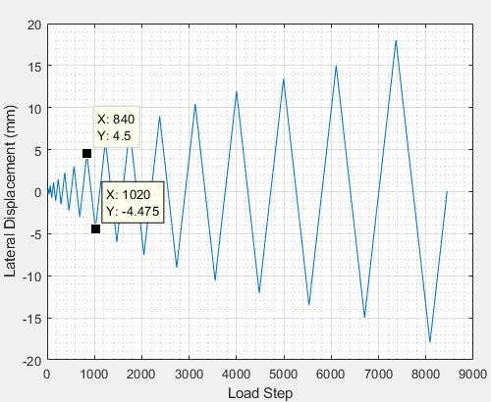
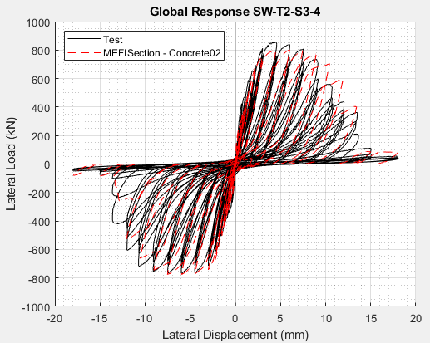
 |  |  |  |  |  |  |  |  |  |  |  |  | Modificaciones realizadas al ejemplo
 |  |  |  |  |  |  |  |  |  |  |  |  | 1. Disminución de Dincr (0,2->0,05)
 |  |  |  |  |  |  |  |  |  |  |  |  | 2. Se modificaron los valores de los drifts usados (según los detallados en el artículo)
 |  |  |  |  |  |  |  |  |  |  |  |  | 3. Se modificó el nodo de control (19->16)

 |  |  |  |  |  |  |  |  |  |  |  |  | PENDIENTE
 |  |  |  |  |  |  |  |  |  |  |  |  | 1) Hacer el cálculo del factor de daño en los paneles E1P1 y E1P4
 |  |  |  |  |  |  |  |  |  |  |  |  | 2) Crear una nueva versión de "libGeneratePeaks"

Resp local exp y analitica
 | Positive |  |  |  |  |  |  |  |  | Negative
 | Drift |  |  |  |  |  |  |  |  | Drift
Height (mm) | 1% | 0.80% | 0.60% | 0.40% | 0.30% | 0.20% | 0.15% | 0.10% | 0.05% | 1% | 0.80% | 0.60% | 0.40% | 0.30% | 0.20% | 0.15% | 0.10% | 0.05%
35 | 0.00080158730159 | 0.00019047619048 | -2.380952381E-05 | -4.7619047619E-05 | -3.9682539683E-05 | -3.9682539683E-05 | -2.380952381E-05 | -3.9682539683E-05 | -3.9682539683E-05 | 0.0014797619727 | 0.00084309587635 | 0.00044175744786 | 2.6540428525E-05 | 5.7795775585E-06 | 5.7415540219E-06 | 5.7415540219E-06 | 5.7415540219E-06 | 5.7415540219E-06
200 | 0.0026428571429 | 0.0018412698413 | 0.0010873015873 | 0.00062698412698 | 0.00039682539683 | 0.00012698412698 | 1.5873015873E-05 | -2.380952381E-05 | -3.1746031746E-05 | 0.00229061389 | 0.0016955075192 | 0.0011141656685 | 0.00050518070686 | 0.00032525333181 | 0.00013148538946 | 3.4601418278E-05 | -6.9202836556E-06 | -2.71E-19
365 | 0.0019523809524 | 0.0015238095238 | 0.0011587301587 | 0.00081746031746 | 0.00057936507937 | 0.00030952380952 | 0.0001746031746 | 5.5555555556E-05 | -3.1746031746E-05 | 0.0018004905036 | 0.0014406737771 | 0.0010600201525 | 0.0006725222913 | 0.0004856746326 | 0.00027802809939 | 0.00015346299359 | 5.6617045951E-05 | 8.1370368258E-06
530 | 0.0014285714286 | 0.0011428571429 | 0.00092063492063 | 0.00068253968254 | 0.00048412698413 | 0.0002619047619 | 0.00013492063492 | 3.9682539683E-05 | -3.1746031746E-05 | 0.0013450065591 | 0.0010820357801 | 0.00079138386661 | 0.00054917393867 | 0.00041076826556 | 0.00023776117417 | 0.00011319606837 | 3.7072948155E-05 | -4.4487537786E-06
695 | 0.00086507936508 | 0.00070634920635 | 0.0005873015873 | 0.00044444444444 | 0.00030952380952 | 0.00011904761905 | -7.9365079365E-06 | -4.7619047619E-05 | -3.9682539683E-05 | 0.00064043042643 | 0.00055046673891 | 0.00043282191677 | 0.00034285822924 | 0.00024597425807 | 0.00012137112873 | 2.4525181087E-05 | -4.4677655469E-05 | -2.3954828039E-05

Espaciamiento LVDTs | 165 | mm

 | DATA FOR MATLAB
 | Positive |  |  |  |  |  |  |  |  | Negative
 | Drift |  |  |  |  |  |  |  |  | Drift
Height (mm) | 0.05% | 0.10% | 0.15% | 0.20% | 0.30% | 0.40% | 0.60% | 0.80% | 1% | 0.05% | 0.10% | 0.15% | 0.20% | 0.30% | 0.40% | 0.60% | 0.80% | 1%
35 | -3.9682539683E-05 | -3.9682539683E-05 | -2.380952381E-05 | -3.9682539683E-05 | -3.9682539683E-05 | -4.7619047619E-05 | -2.380952381E-05 | 0.00019047619048 | 0.00080158730159 | 5.7415540219E-06 | 5.7415540219E-06 | 5.7415540219E-06 | 5.7415540219E-06 | 5.7795775585E-06 | 2.6540428525E-05 | 0.00044175744786 | 0.00084309587635 | 0.0014797619727
200 | -3.1746031746E-05 | -2.380952381E-05 | 1.5873015873E-05 | 0.00012698412698 | 0.00039682539683 | 0.00062698412698 | 0.0010873015873 | 0.0018412698413 | 0.0026428571429 | -2.71E-19 | -6.9202836556E-06 | 3.4601418278E-05 | 0.00013148538946 | 0.00032525333181 | 0.00050518070686 | 0.0011141656685 | 0.0016955075192 | 0.00229061389
365 | -3.1746031746E-05 | 5.5555555556E-05 | 0.0001746031746 | 0.00030952380952 | 0.00057936507937 | 0.00081746031746 | 0.0011587301587 | 0.0015238095238 | 0.0019523809524 | 8.1370368258E-06 | 5.6617045951E-05 | 0.00015346299359 | 0.00027802809939 | 0.0004856746326 | 0.0006725222913 | 0.0010600201525 | 0.0014406737771 | 0.0018004905036
530 | -3.1746031746E-05 | 3.9682539683E-05 | 0.00013492063492 | 0.0002619047619 | 0.00048412698413 | 0.00068253968254 | 0.00092063492063 | 0.0011428571429 | 0.0014285714286 | -4.4487537786E-06 | 3.7072948155E-05 | 0.00011319606837 | 0.00023776117417 | 0.00041076826556 | 0.00054917393867 | 0.00079138386661 | 0.0010820357801 | 0.0013450065591
695 | -3.9682539683E-05 | -4.7619047619E-05 | -7.9365079365E-06 | 0.00011904761905 | 0.00030952380952 | 0.00044444444444 | 0.0005873015873 | 0.00070634920635 | 0.00086507936508 | -2.3954828039E-05 | -4.4677655469E-05 | 2.4525181087E-05 | 0.00012137112873 | 0.00024597425807 | 0.00034285822924 | 0.00043282191677 | 0.00055046673891 | 0.00064043042643

Espaciamiento LVDTs | 165 | mm

